Oppskrift
JordnötsglassJordnötsglass
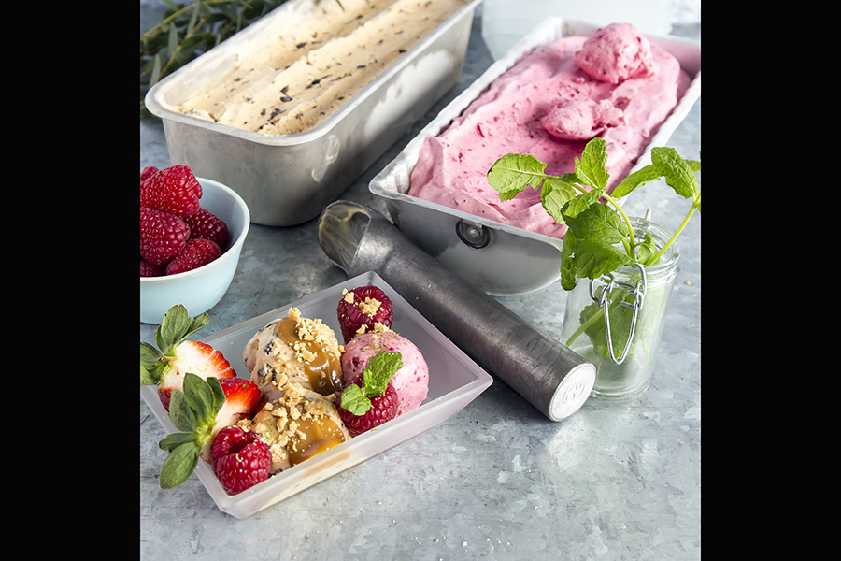

Rör samman den karamelliserade mjölken med choklad och honung i en rymlig bunke. Vispa grädden och rör ner i blandningen. Lägg jordnötssmöret i en separat bunke, rör i 3 dl av gräddblandningen till en jämn smet. Rör sedan i den i den första blandningen, blanda inte för noga utan låt det bli fina ådringar i smeten. Ställ bunken i frysen, ta ut den varje halvtimme och vispa kraftigt i smeten, upprepa detta tills den får mjukglasskonsistens.Rör samman den karamelliserade mjölken med choklad och honung i en rymlig bunke. Vispa grädden och rör ner i blandningen. Lägg jordnötssmöret i en separat bunke, rör i 3 dl av gräddblandningen till en jämn smet. Rör sedan i den i den första blandningen, blanda inte för noga utan låt det bli fina ådringar i smeten. Ställ bunken i frysen, ta ut den varje halvtimme och vispa kraftigt i smeten, upprepa detta tills den får mjukglasskonsistens.
Number of servingsNumber of servings | 1
EPDEPD | ProductProduct | Per servingPer serving | TotalTotal | QtyPerPackQtyPerPack | PackSizePackSize | PackUnitPackUnit | PackagingPackaging | ItemsItems

 | * Allergens* Allergens

